Задача 3
ϭ^2 | 0.15 | не должна превышать

n | 25 |  | 1-a/2 | 0.95
S^2 | 0.25 |  | a/2 | 0.05
α | 0.1
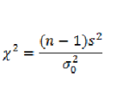

X^2 | 40
V | 1.25
t_кр | 33.2

40 | < | 33.2
Отвергается

Задача 4
x | 304 | 307 | 308 | y | 303 | 304 | 306 | 308
n | 1 | 4 | 4 | n | 2 | 6 | 4 | 1

x_ср | 307.11111111 | 307.11111111 | 307.11111111 |  | 304.76923077 | 304.76923077 | 304.76923077 | 304.76923077

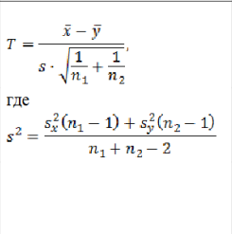
 |  |  |  |  | alf | 0.1

 |  |  |  |  | k | 20

 | S_x^2 | 1.3101851852
 | S_y^2 | 1.3062130178

 | S^2 | 1.3078018847

 | T | 4.1295652497
 | Tкр | 1.73

 | T>Tкр
 | Гипотеза отвергается

